Risk Management
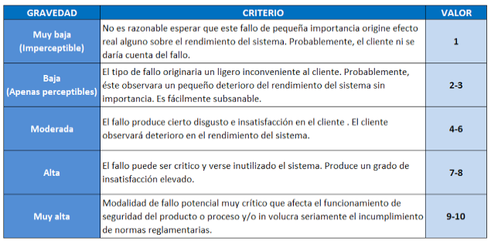
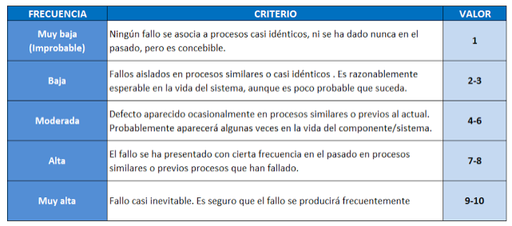
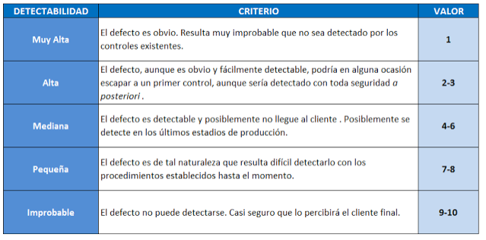
 | CONTINUOUS SERVICE INSPECTION RISKS MANAGEMENT |  |  |  |  |  |  |  |  | CSI NUMBER |  |  | DATE
 |  |  |  |  |  |  |  |  |  | CSI.XXX.YYY.(ZZZ...) |  |  | DD/MM/AAAA

CUSTOMER |  |  |  | SITE | SERVICE |  |  |  |  | WORK SPECIFICATION |  |  | PROGRAMS
<Customer here> |  |  |  | <Site here> | <Service here> |  |  |  |  | <WS here> |  |  | <Program here>

 | AMFE |  | Título: XXXX |  | Responsable: XXXX |  |  |  |  |  | Fecha Creación: DD/MM/AAA
 |  |  | Código: AMFE.AA.XX |  |  |  |  |  |  |  | Fecha Actualización: DD/MM/AAA

Descripción |  |  |  |  | Valoración Previa a las Acciones |  |  | Priorización |  | Descripción de Acciones |  |  |  |  | Valoración Tras las Acciones (Control de efectividad) |  |  | Priorización
Fallo Potencial / Riesgo | Fecha de detección | Efecto del Fallo | Causa del Fallo | Controles Actuales | Gravedad | Ocurrencia | Detección | NPR | Priorización | Número de Acción | Acciones propuestas | Responsable | Fecha planificada | Fecha de cierre | Gravedad | Ocurrencia | Detección | NPR | Priorización | Observaciones
 |  |  |  |  |  |  |  | 0 | Valorar los tres parámetros de Priorización |  |  |  |  |  |  |  |  | 0 | Valorar los tres parámetros de Priorización
 |  |  |  |  |  |  |  | 0 | Valorar los tres parámetros de Priorización |  |  |  |  |  |  |  |  | 0 | Valorar los tres parámetros de Priorización
 |  |  |  |  |  |  |  | 0 | Valorar los tres parámetros de Priorización |  |  |  |  |  |  |  |  | 0 | Valorar los tres parámetros de Priorización
 |  |  |  |  |  |  |  | 0 | Valorar los tres parámetros de Priorización |  |  |  |  |  |  |  |  | 0 | Valorar los tres parámetros de Priorización
 |  |  |  |  |  |  |  | 0 | Valorar los tres parámetros de Priorización |  |  |  |  |  |  |  |  | 0 | Valorar los tres parámetros de Priorización
 |  |  |  |  |  |  |  | 0 | Valorar los tres parámetros de Priorización |  |  |  |  |  |  |  |  | 0 | Valorar los tres parámetros de Priorización
 |  |  |  |  |  |  |  | 0 | Valorar los tres parámetros de Priorización |  |  |  |  |  |  |  |  | 0 | Valorar los tres parámetros de Priorización
 |  |  |  |  |  |  |  | 0 | Valorar los tres parámetros de Priorización |  |  |  |  |  |  |  |  | 0 | Valorar los tres parámetros de Priorización
 |  |  |  |  |  |  |  | 0 | Valorar los tres parámetros de Priorización |  |  |  |  |  |  |  |  | 0 | Valorar los tres parámetros de Priorización
 |  |  |  |  |  |  |  | 0 | Valorar los tres parámetros de Priorización |  |  |  |  |  |  |  |  | 0 | Valorar los tres parámetros de Priorización
 |  |  |  |  |  |  |  | 0 | Valorar los tres parámetros de Priorización |  |  |  |  |  |  |  |  | 0 | Valorar los tres parámetros de Priorización

